版本控制
 |  |  |  | 模版版本号:V1.0
 |  |  |  | DTF-074版本需求排期表
 |  |  |  | 保密级别:内部使用级
XXXXXX产品 版本需求排期表

修订记录

发布日期 | 发布版本号 | 描述 | 作者 | 审批人

安利（中国）日用品有限公司数据中心保留所有权利。未经版权所有者的书面许可，禁止通过直接复印机、缩微胶片、静电复印术或任何其他方式以任何形式复制本文任何部分。

邮件规范及操作指引
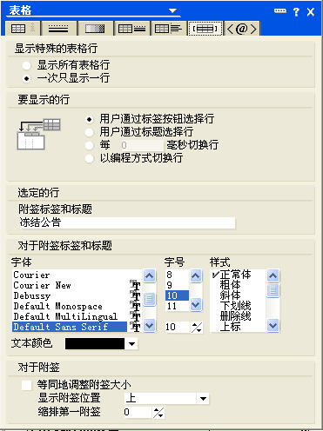
一、冻结公告/冻结公告（变更）邮件概览
一）冻结公告邮件使用选项卡展现冻结公告，待处理ISR清单，本月退回ISR清单。参照以下邮件标题。冻结公告的内容显示在首层。

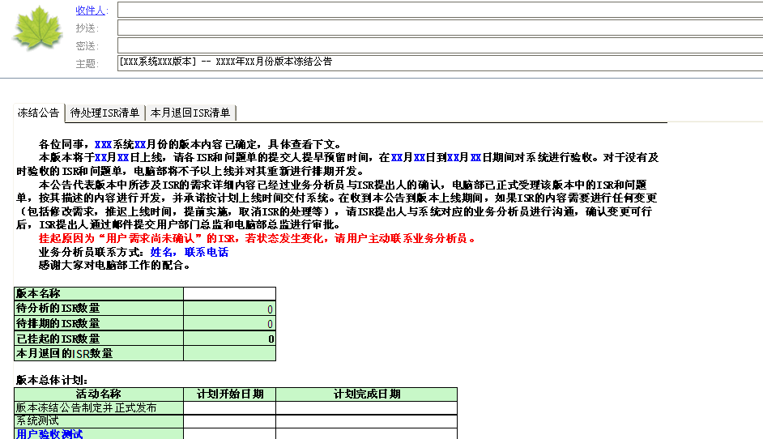

二）冻结公告（变更）邮件模块。
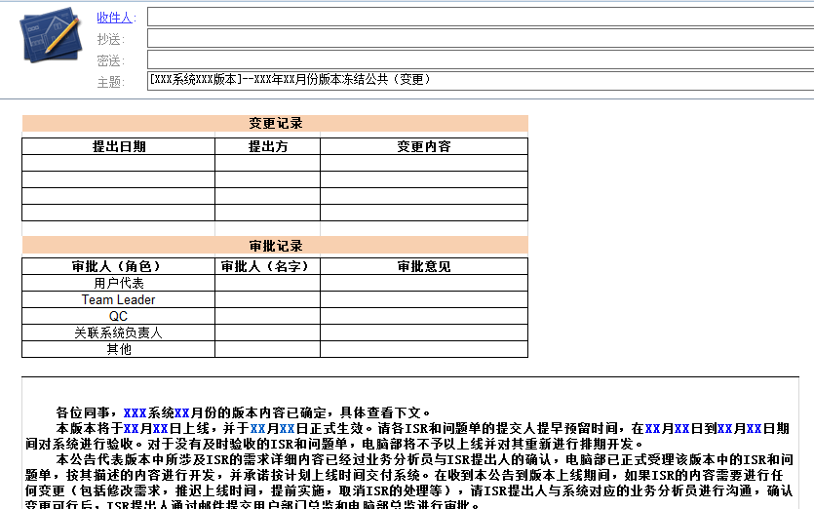

二、带选择卡的邮件-操作指南
一）创建选项卡： 1、新建邮件页面，依次选择 创建 -- 表格 ，进入“创建表格”页面； 2、在“创建表格”页面，选择行数为1，列数为3，表格类型为 带选项卡的表格 ，并且“确定”；
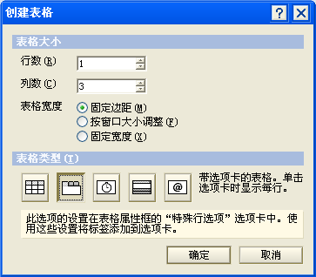

二）选项卡标题： 1、右键点击 选择卡表头 （如最上图选项卡填写填写“冻结公告”的位置），依次选择 表格属性 -- 表格行 选项卡，在 附签标签和标题 的空格填写标题； 2、选择卡的标题，从左到右依次为：冻结公告、待处理ISR清单、本月退回ISR清单。将整理好的需求排期表对应拷贝到选项卡即可。

